Exp
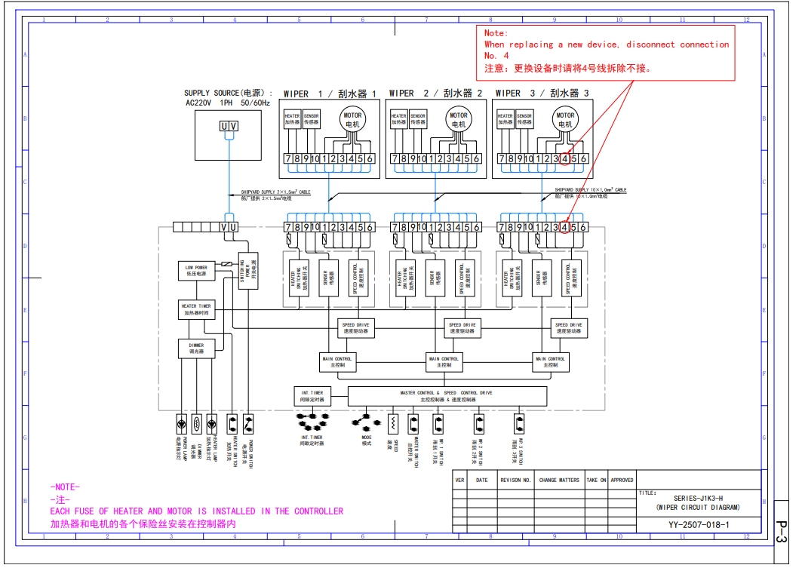
 |  |  |  | 上海海盛船舶设备有限公司 地址：上海市浦东新区航头镇沪南路5261号10号楼1楼 传真:021-20985332 电话:021-68081288 15502119463 邮址:sales01@hissen-maritime.com 网址: www.hissen-maritime.com&www.hmm-marine.com

报 价 单
 | 公司名称: | Amann Ship Management Limited
 | 地址: | Room14C, Shekou Building, No.44 Shiyun Road, |  | 报价单号: | SH20250915203SQN
 |  | Nanshan District, Shenzhen, China. Post code:518067 |  | 客户询价号: | EL2025E050
 | 电话: | 15867681620
 | 传真: |  |  | 报价日期: | 2025-09-16
 | 联系人: | 于主管 |  | 有效期: | 30天先买先售
 | 邮箱: | acc@amannship.com | 履约地点: |  | 上海
 | 销售员: | 赵云云 15502119463 | 报价制作人: |  | 赵云云

 | 船名: | ERASMUS LEO轮 | IMO 号:

设备名称：MARINE COMBOSITE BOILER PC0201P31 HEAVY INDUSTRIES CO,LTD
NO. | P/N | DESCRIPTION | USD | UOM |  | TOTAL | DELIVERY | ACHIEVED
序号 | 零件号 | 描述 | 单价 | 数量 | 单位 | 总价 | 交货期 | 产品性质
1 | B-520T | PRESSURE SWITCH | 230.00 | 1 | pcs | 230.00 | 3个工作日 | 原装件
 |  |  |  | 小 计： |  | 230.00 | USD
 |  |  |  | 折 扣： |  | 0.00 | USD
 |  |  |  | 总 计： |  | 230.00 | USD
＞发货方式： |  | 根据实际情况
＞出售条款： |  | 上海出厂价，美金价，含包装，但不含送船费和报关费
＞付款方式： |  | 发货后30天内支付全款（订单合同生效后一周内取消订单的收取50%货值金额作为取消费，订单投产后取消的收取80%货值金额作为取消费，订单备货完成取消则收取100%的货值金额作为取消费）
＞相关备注：
※ ※ ※ ※ ※ ※ ※ ※ ※ ※ ※ ※
****专业的船舶设备及备件服务商，值得您信赖！****
Beneficiary Name： SHANGHAI HISSEN MARINE MACHINERY CO., LIMITED SWIFT CODE: CZCBCN2X
Bank Name: Zhejiang Chouzhou Commercial Bank Co., Ltd. Account : NRA15702142010500010410

